关系图
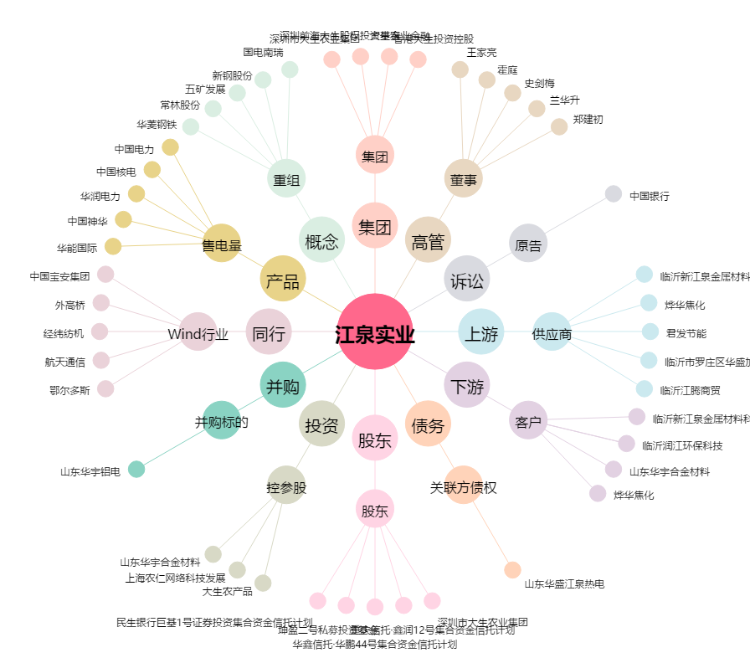
江泉实业[600212.SH] - 关系概览图

